Install
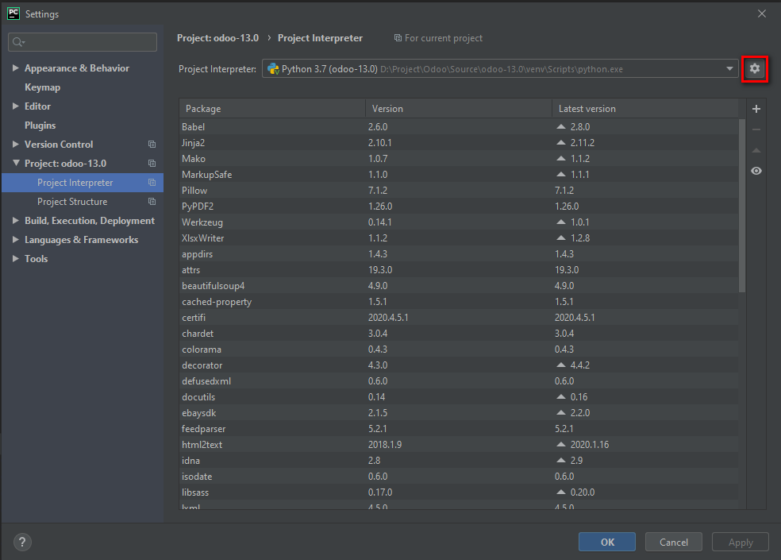
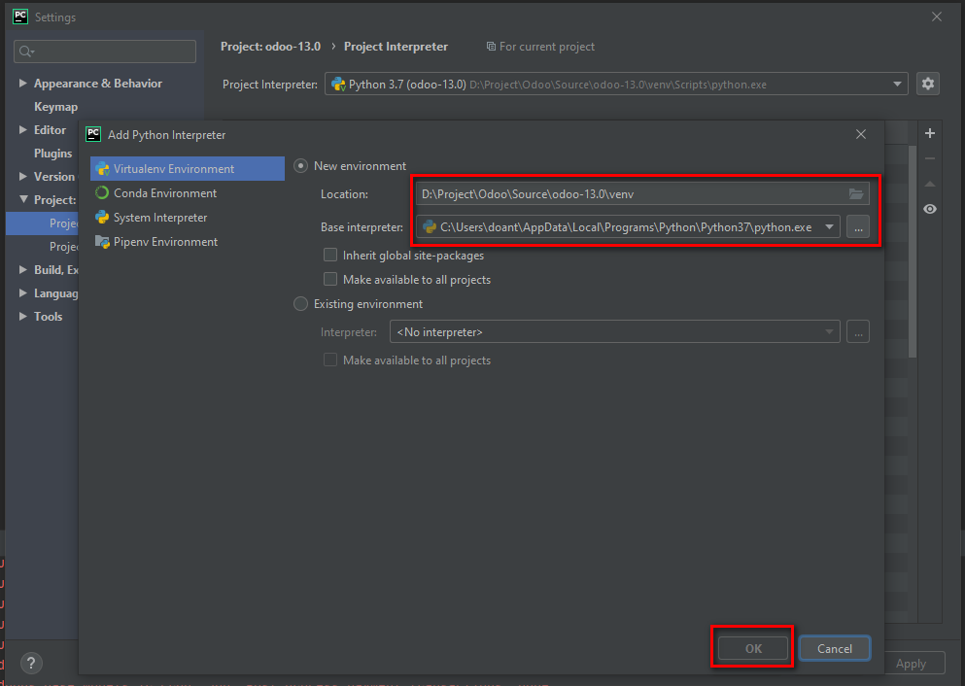
Install python 3.7.7: |  |  |  |  | https://www.python.org/downloads/

Install postgres 12: |  |  |  |  | https://www.enterprisedb.com/downloads/postgres-postgresql-downloads
 | Sau khi cài đặt postgres:
 |  | Cd C:\Program Files\PostgreSQL\12\bin
 |  |  | Mở command line và input lệnh bên dưới:
 |  |  |  | createuser --createdb --username postgres --no-createrole --no-superuser --pwprompt odoo13
 |  |  |  | 新しいロールのためのパスワード: tạo password cho user odoo13
 |  |  |  | もう一度入力してください： |  | nhập lại password vừa tạo
 |  |  |  | パスワード: password lúc cài đặt postgres

Install PyCharm IDE |  |  |  |  | https://www.jetbrains.com/pycharm/download/#section=windows

Clone source:
 | https://git.webpos-cloud.com/root/cds_odoo.git

Add python to project

Config
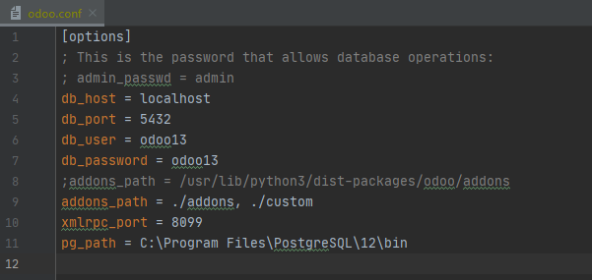
Tạo file config

 | Copy file odoo.conf từ \odoo-13.0\debian ra cùng cấp với folder .git

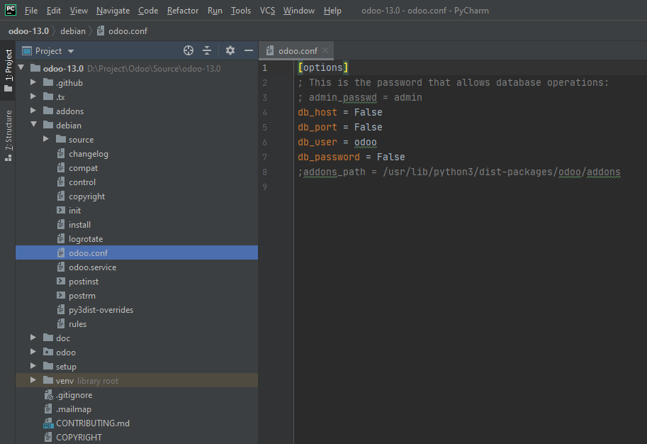
copy file odoo.conf từ debian ra cùng cấp với folder .git

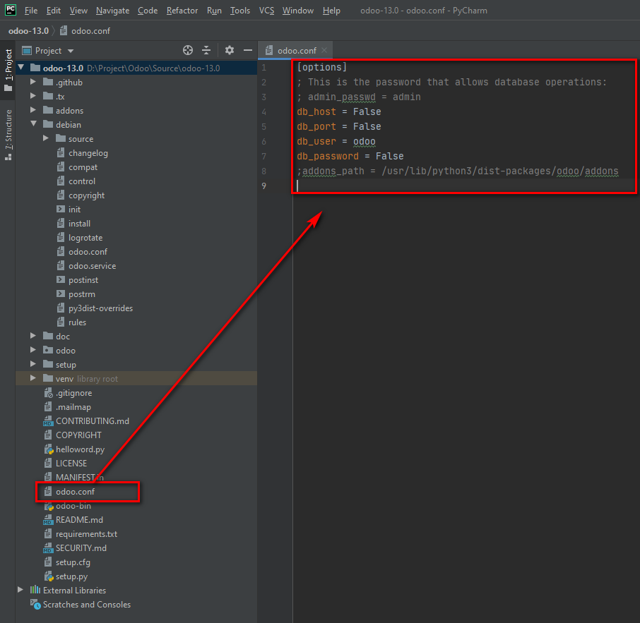

 |  | db_host: server DB hoặc là localhost
 |  | db_port: tương tự hoặc default 5432
 |  | db_user: sử dụng user của KH hoặc user đã tạo ở sheet 1
 |  | db_password: passwd user đã tạo ở sheet 1
 |  | thêm addons_path = ./addons, ./custom
 |  | thêm xmlrpc_port = 8099
 |  | 8099 tuy theo yêu cầu KH
 |  | thêm pg_path = [đường dẫn tới folder bin của PostgreSQL](C:\Program Files\PostgreSQL\12\bin)

 | Sample:

Run
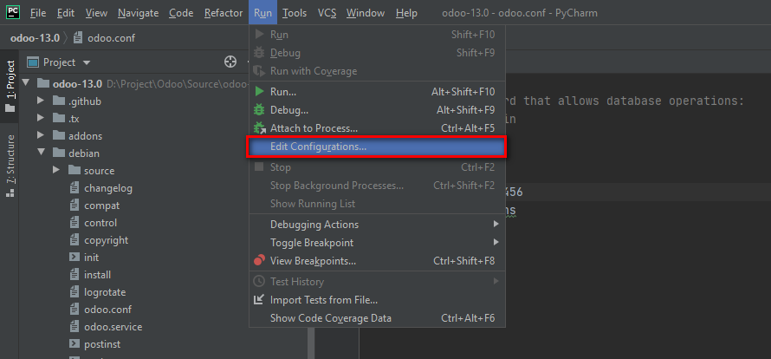

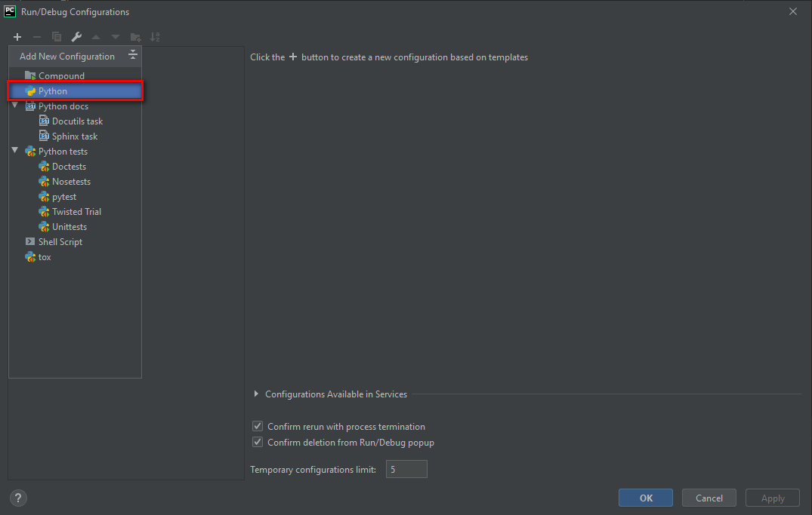

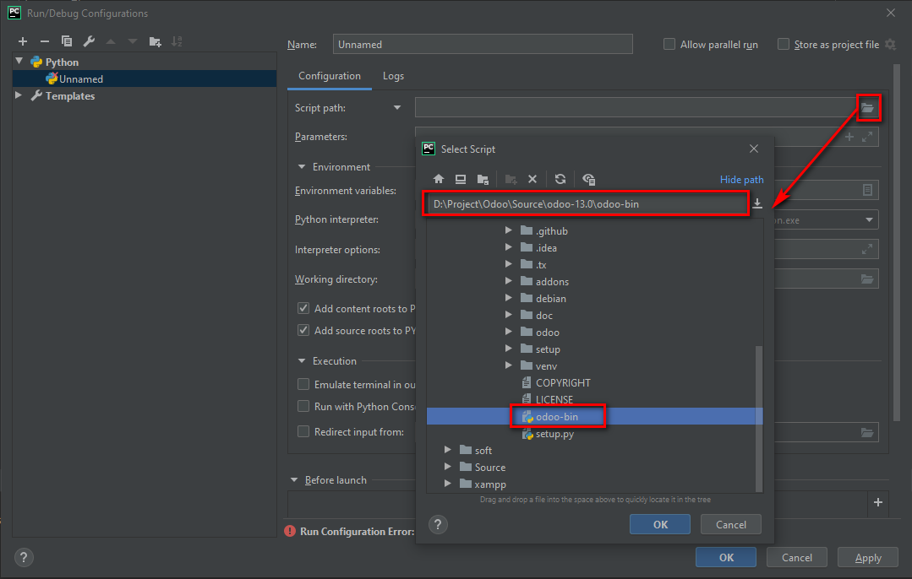

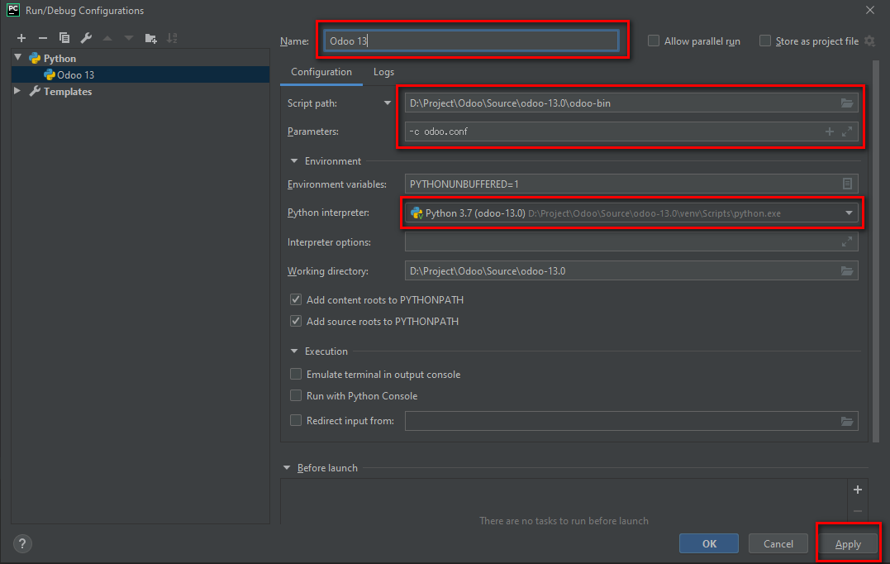

Install all module
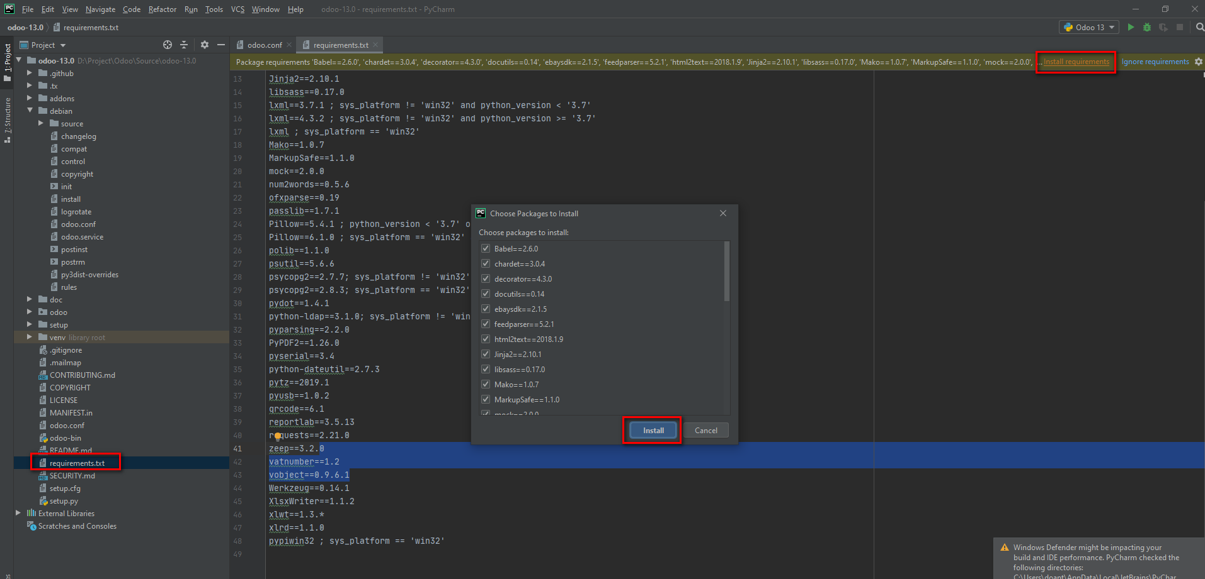
Install all module

Run web
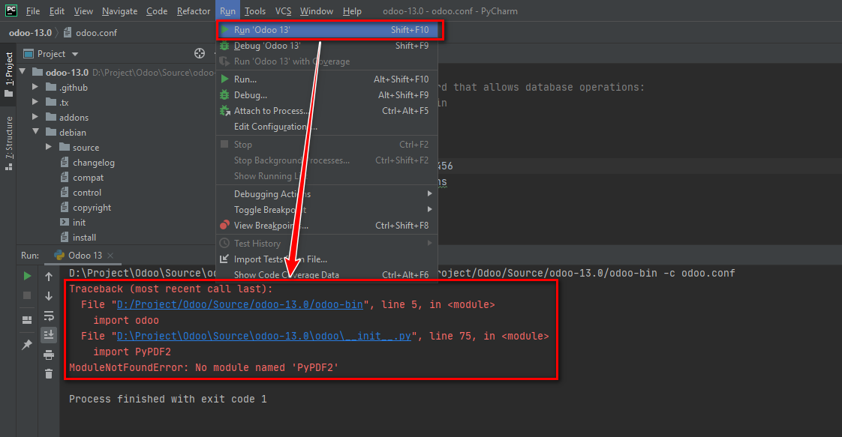

Fix lỗi:
Copy module đang thiếu 'PyPDF2'
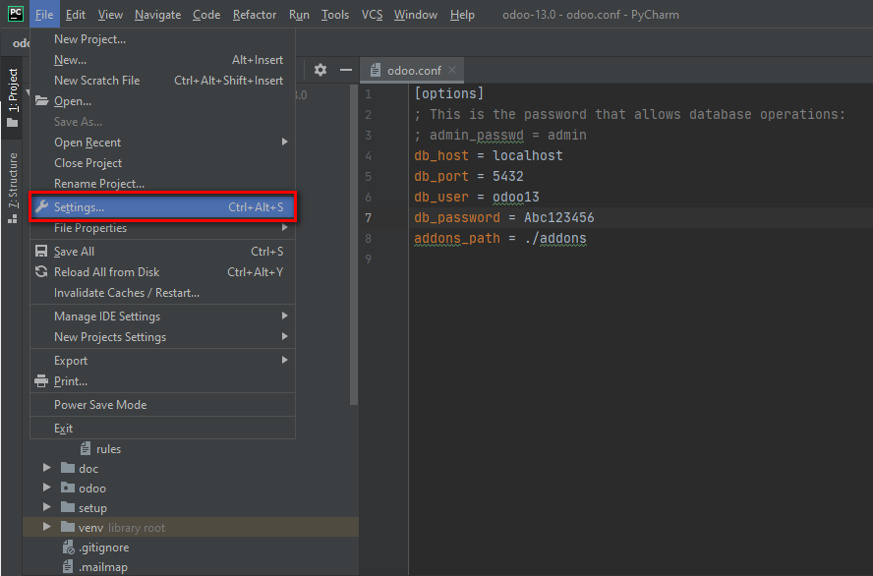

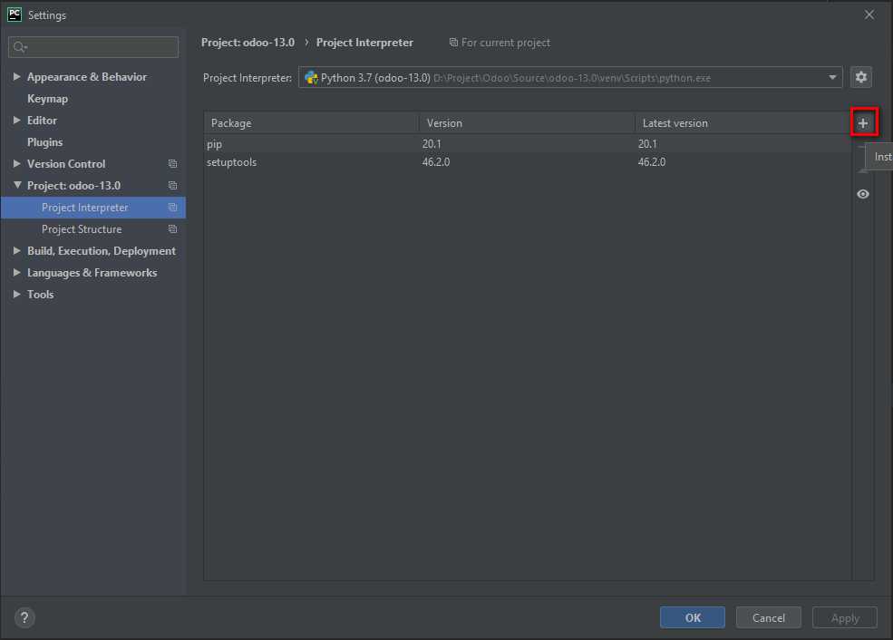

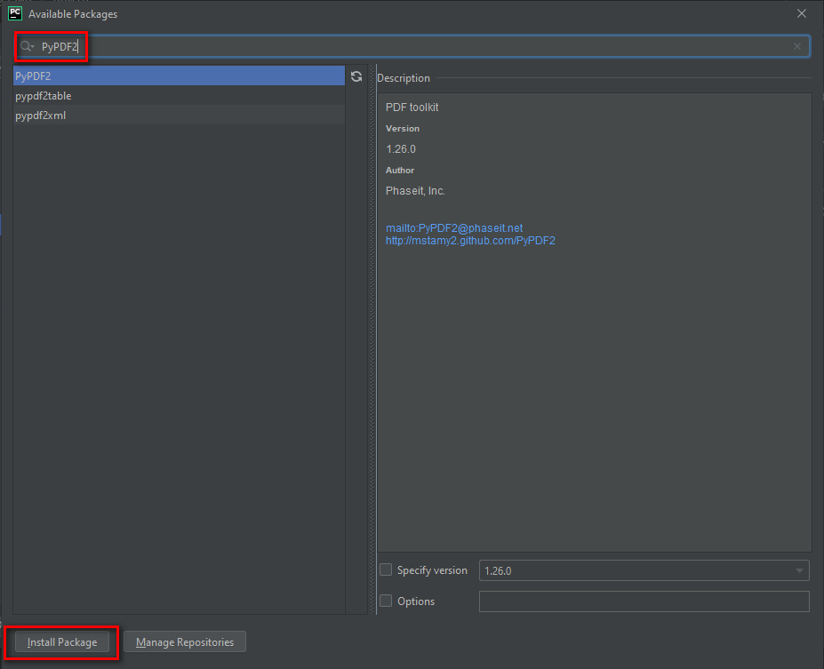
paste module đang bị thiếu, tìm và install

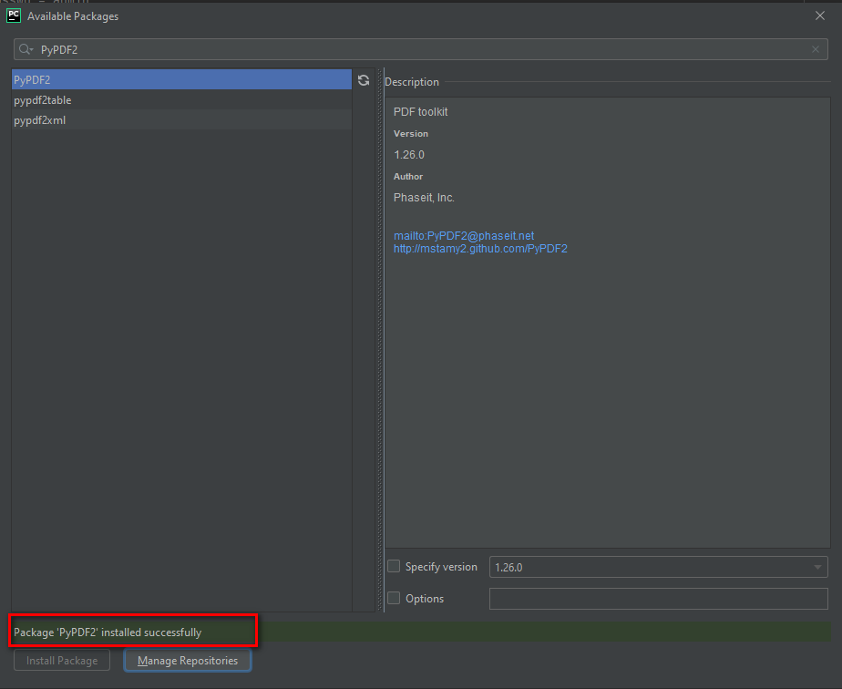

Cứ làm tương tự cho đến khi hết lỗi

